Hoja1
DEPORTES |  |  |  |  |  | JUGADORES
 |  | Char (30) |  |  |  |  |  |  |  |  |  |  |  | Fecha inscricipn
ID | Id Deporte(PK) | nombre | categoria | anio origen |  | DNI | Nombre | Apellido | Mail | Telefono | Claustro | Id Deporte (FK) | Num Equipo | Dia | Mes | Año | Matricula ($)
0 | 1 | a1 | 5 | 2022 |  | 111 | a1 | a1 | 12@23 | 1234 | 2 | 1 | 666 | 1 | 6 | 2023 | 1234
1 | 2 | a2 | 2 | 2023 |  | 222 | a2 | a2 | 12@23 | 1234 | 1 | 5 | 666 | 2 | 7 | 2023 | 1234
2 | 3 | a3 | 5 | 2024 |  | 333 | a3 | a3 | 12@24 | 1234 | 2 | 1 | 666 | 3 | 8 | 2023 | 1234
3 | 4 | a4 | 1 | 2020 |  | 444 | a4 | a4 | 12@25 | 1234 | 3 | 3 | 666 | 4 | 9 | 2023 | 1234
4 | 5 | a5 | 5 | 2021 |  | 555 | a5 | a5 | 12@26 | 1234 | 2 | 1 | 666 | 5 | 10 | 2023 | 1234

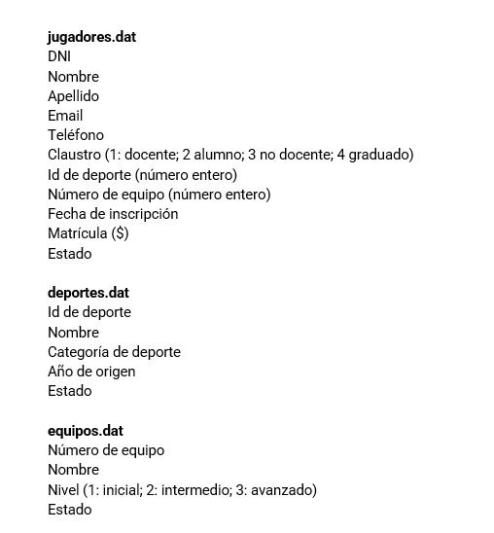
 | deportes.dat |  |  |  | jugadores.dat
 | 1 |  |  |  | 111
 | a1 |  |  |  | a1
 | 5 |  |  |  | a1
 | 2022 |  |  |  | 12@23
 | 2 |  |  |  | 1234
 | a2 |  |  |  | 2
 | 2 |  |  |  | 1
 | 2023 |  |  |  | 666
 | 3 |  |  |  | 1
 | a3 |  |  |  | 6
 | 5 |  |  |  | 2023
 | 2024 |  |  |  | 1234
 | 4 |  |  |  | 222
 | a4 |  |  |  | a2
 | 1 |  |  |  | a2
 | 2020 |  |  |  | 12@23
 | 5 |  |  |  | 1234
 | a5 |  |  |  | 1
 | 5 |  |  |  | 5
 | 2021 |  |  |  | 666
 |  |  |  |  | 2
 |  |  |  |  | 7
 |  |  |  |  | 2023
 |  |  |  |  | 1234
 |  |  |  |  | 333
 |  |  |  |  | a3
 |  |  |  |  | a3
 |  |  |  |  | 12@24
 |  |  |  |  | 1234
 |  |  |  |  | 2
 |  |  |  |  | 1
 |  |  |  |  | 666
 |  |  |  |  | 3
 |  |  |  |  | 8
 |  |  |  |  | 2023
 |  |  |  |  | 1234
 |  |  |  |  | 444
 |  |  |  |  | a4
 |  |  |  |  | a4
 |  |  |  |  | 12@25
 |  |  |  |  | 1234
 |  |  |  |  | 3
 |  |  |  |  | 3
 |  |  |  |  | 666
 |  |  |  |  | 4
 |  |  |  |  | 9
 |  |  |  |  | 2023
 |  |  |  |  | 1234
 |  |  |  |  | 555
 |  |  |  |  | a5
 |  |  |  |  | a5
 |  |  |  |  | 12@26
 |  |  |  |  | 1234
 |  |  |  |  | 2
 |  |  |  |  | 1
 |  |  |  |  | 666
 |  |  |  |  | 5
 |  |  |  |  | 10
 |  |  |  |  | 2023
 |  |  |  |  | 1234

